Sheet1
Scene No. | 2
Quest Title | 新手任务3——战斗
Quest Log | 完成任务
Map No. | 22
 | 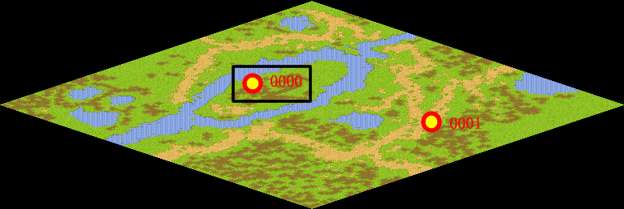
NPC No. | 0
Condition | 已经捉到一只邪恶玩具
Dialog | 身手不错，孺子可教！
Select | 1：完成，2：取消
Result | 1 :关闭对话框 消除Qlog-0202-001 , 2 : 关闭对话框

NPC No. | 0
Condition | 没有捉到一只邪恶玩具
Dialog | 还不会捕捉邪恶玩具吗？按一下F2，再左键点击邪恶玩具进攻就可以了，勇敢一点，再试试！加油！
Select | 1：确定
Result | 1：关闭对话框

ScriptFile | Qlog-0202-002.scr
 | Q0000-0202-002.scr

